상품제안서
글라스락 올리브 이지오픈 직정 5조 10p 선물세트 | 상품코드: S48181

 |  |  |  |  |  |  | 02-713-8555 | www.synergygift.co.kr
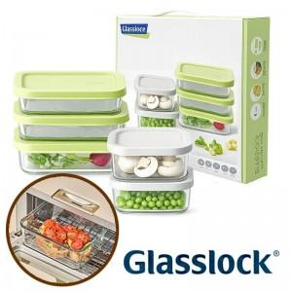

【상세/제작정보】

【인쇄/포장옵션】 | 스티커 / 포장지포장

【공급단가】 | 수량 | 24~ | 54~ | 120~ | 300~ | 1,008~
*VAT별도 | 단가 | 21,060원 | 20,080원 | 18,950원 | 18,460원 | 17,980원

【상품 URL】 | https://www.synergygift.co.kr:443/src/goods_detail.php?gdno=48181

